Rangos
Núm | Divisa | Rango | Bitpoints | Descripción
0 | 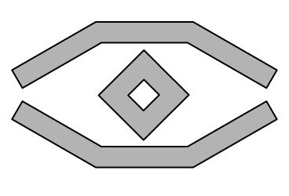 | Observador | 0 | Te gusta ojear las cosas. Todavía no te has atrevido a experimentar con circuitos digitales
1 |  | Aspirante a Cadete | 2 | Todavía no has ingresado en la academia Jedi de hardware, pero tienes interés, y te gustaría probar
2 |  | Cadete | 5 | ¡Bienvenido a la academia Jedi de hardware! Tienes curiosidad e Interés suficiente sobre hardware y tienes Icestudio instalado. ¡Listo para aprender!
3 |  | Cadete nivel-1 | 15 | Tu conocimiento de las herramientas libres del Patrimonio tecnológico de la Galaxia es considerable. Ya sabes cómo ver "las tripas" de los diseños libres: electrónica y mecánica
4 |  | Cadete nivel-2 | 25
5 |  | Cadete nivel-3 | 31

Nota: El resto de celdas de las otras pestañas están referenciadas al número de bitpoints de esta. Por lo que si cambias el número de bitpoints para ser cadete de 15 a 16, el cambio se aplicará automaticamente sobre el resto de la hoja de cálculo.

